插件UI需求
平台 | 插件 | 需要修改 | 问题截图
安卓&ios | uexImage | 1.图片列表需要调整成相册默认样式。（安卓）打开选择器，可否保证图片列表中图片不失真。（ios） 2.现在选择照片提示“至少2张至多3张”，可否调至到2-9张。 3.UI图见附件 | 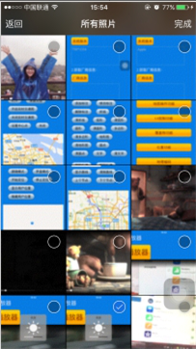 | 1.（图片不失真是什么意思） 2.（参数可以控制）
安卓&ios | uexCamera | 1.openViewCamera相机需要加上取消/关闭。Lable字体颜色需要调整 2.openViewCamera相机拍照后，图片显示最好和默认相机显示的一致，按钮内容也请和默认相机的内容显示一致，为“重拍”“使用照片” 3.UI图见附件 | 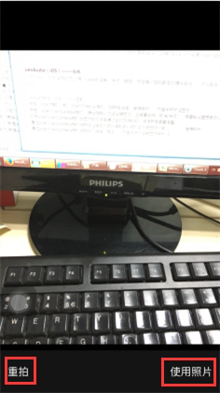 | 1、2.鄢龙涛，刘康立
安卓&ios | uexContact | UI图见附件 |  | iOS：杨广 Android：鄢龙涛
安卓&ios | uexControl | UI图见附件 |  | iOS：不用改 Android：用系统自带
安卓&ios | uexWheelPickView | 字体大小、上下间距和uexControl保持UI统一； |  | Android：叶飞 iOS：系统自带
安卓 | uexPDFReader | 按钮太大，需调整。 | 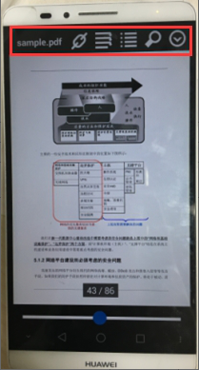 | Android：鄢龙涛 iOS：刘康立
安卓 | uexSegmentControl | 字体过大，而且展开和收起的icon失真了，需优化。 | 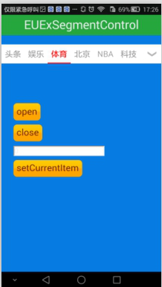 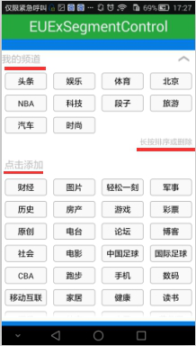 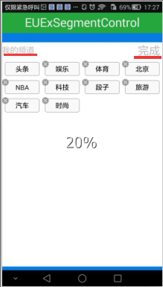 | Android：鄢龙涛 iOS：刘康立
安卓&ios | uexTabBarWithPopMenu | 需要加上通知提醒和滑动分页 | 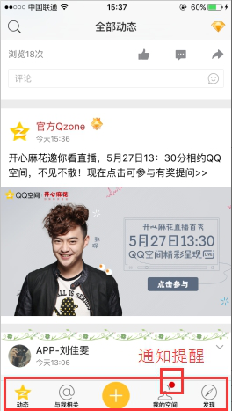 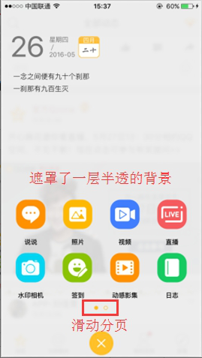 | Android：叶飞 iOS：杨广

